Pipeline
object space

world space

eye space | (形成viewing frustum)

这个过程是“投影”
CVV | 裁剪

映射
clip&project space

视点去除（裁剪）可以在GPU中进行，也可以用C++在CPU中处理
ORGE：面向对象的渲染引擎

Primitive Assembly | 图元装配：点成线成面，再次裁剪

Triangle Setup

Rasterization | 画线、填充算法

Pixel Operation | 1.消除被遮挡面 | 2.根据坐标查纹理值 | 3.Alpha混合技术 (需按Z序绘制透明体) | 4.Alpha混合技术

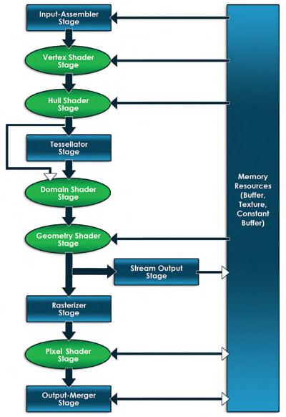
在图形编程中，你需要对两个处理器都都编写软件，对于CPU应用程序使用通用的语言，比如C++，对于GPU则使用HLSL。DirectX是系统之间的桥梁。
 |  |  | 这些箭头指示了数据从一个阶段流向下一个阶段。跨越图右边的大矩形指定了显存里面的资源，双向箭头指明了某个阶段和资源之间的可以读写。可编程（使用HLSL）阶段使用圆角矩形表示。

你不仅仅只考虑内存，你同样需要考虑CPU和GPU之间的总线。你所使用数据的每一个bit都要从图形总线（比如PCI Express）上从应用层传输到显卡上。这种总线传输很慢（相对CPU到RAM或者GPU到VRAM），因为减少传输的数据量是非常重要的。

Vertex Buffers 除了坐标位置，Direct3D允许程序员完全自己定义一种vertex。你可以定义你自己的Vertices所包含的数据，并通过input layout告诉Direct3D该vertex格式。 Index Buffers Index buffers是输送到IA阶段的第二种（可选的）数据类型。

